Sheet1
Canh Buy

Người thực hiện: |  |  | thangbk236
Ngày lên kế hoạch: |  |  | 29/10/2021

Bản kế hoạch này sẽ được cập nhật theo đường link github |  |  |  |  | https://github.com/thangbk236/QuanTriFx
Mỗi người nên tự tạo ra bản kế hoạch trade cho riêng mình
Chưa kiếm được tiền từ thị trường nên phải đi viết tài liệu để quản trị rủi cho cho những người mới bắt đầu

Donate USDT Binance Smart Chain (BEP20) |  |  |  | 0xed05b97f46e60a7a65605eaba9a4b502d32f9510

Nội dung |  |  | Canh Buy |  | Lĩnh ngộ tinh túy thị trường

Tất cả các tài liệu chỉ viết ví dụ cho trường hợp là tăng, còn giảm thì cũng tương tự

 | Thị trường có 2 chiều là tăng và giảm
 | Tương ứng với Buy và Sell
 | Chúng ta chỉ cần làm tốt một việc thôi
 | Đó là chỉ canh Buy hoặc canh Sell
 | Như vậy chúng ta đã làm giảm đi gánh nặng khi tìm kiếm phương pháp vào lệnh

 | Trong bài này chúng ta chỉ nói đến việc canh BUY
 | Vậy Buy khi nào
 | Trong một xu hướng sẽ có sóng đẩy và sóng hồi
 | Tương ứng với sóng tăng và sóng giảm
 | Vì vậy để canh Buy thì ta sẽ chờ đợi sóng giảm xuất hiện
 | Sau khi sóng giảm hình thành ta sẽ chờ đợi thời điểm sóng giảm kết thúc và đảo chiều
 | Lúc đó ta sẽ tìm điểm vào lệnh

 | Làm sao để có thể tìm điểm đảo chiều của con sóng giảm
 | Chúng ta phải tìm những điểm support tốt cho con sóng giảm, nơi mà giá không thể giảm hơn được nữa và bắt đầu có lực mua xuất hiện

 | Khung thời gian H4, H2, H1
 | Nên giao dịch theo khung thời gian lớn để có thể nhìn rõ toàn cảnh của thị trường
 | Khung thời gian nhỏ sẽ có nhiều nhiễu và dẫn đến việc phân tích sai
 | Một tuần chỉ cần có 3-4 lệnh mà khả năng chiến thắng cao thì cũng sẽ đem lại lợi nhuận cực kỳ lớn trong thời gian lớn tính bằng tháng bằng năm
 | Thực tế ngày nào cũng có 1 kèo ở phiên mỹ, nếu vào lệnh tốt trước khi phiên mỹ bắt đầu thì lợi nhuận ăn được cực tốt
 | Chứ một ngày vào vài lệnh mà không chất lượng thì tiền cũng sẽ cúng cho thị trường hết thôi
 | Việc giao dịch theo khung thời gian lớn sẽ đem lại lợi nhuận nhiều hơn so với khung thời gian nhỏ

 | Công cụ hỗ trợ
 | bollinger bands
 | RSI
 | Awesome oscillator

 | Luật ở đây sẽ là
 | Chờ cơn sóng giảm xuất hiện
 | Chờ vùng support xuất hiện
 | Chờ lực mua xuất hiện
 | Tìm điểm vào lệnh
 | Đặt stoploss và takeprofit

 | Chú ý mỗi loại cặp tiền sẽ có một cách canh Buy khác nhau
 | Quan trọng là cạch cảm nhận và khả năng phân tích các cặp đó thôi

 | Trong hình sẽ phân tích canh buy cặp XAUUDS
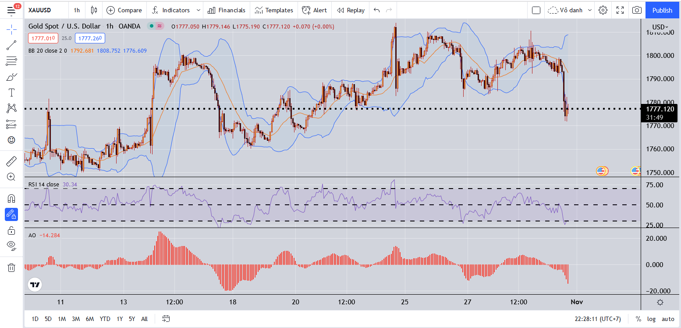

 | Trong hình dưới là cặp XAUUSD

 | Chờ cơn sóng giảm xuất hiện
 |  | Ta chỉ cần chờ chỉ số AO đi vào vùng âm
 |  | Có 2 trường hợp xảy ra
 |  | AO đi vào vùng âm rồi đi vào vùng dương luôn
 |  | AO đi vào vùng âm rất sâu rồi mới hồi lại
 |  | Thế làm như nào để có thể bắt được 2 cái này để vào lệnh không bị nhầm

 |  | Đầu tiên giá sẽ ở phần dương của AO
 |  | Lúc này giá cũng đang nằm nửa trên của bollinger bands
 |  | Và chỉ số RSI >50

 |  | Ta sẽ chờ đợi giá cắt xuống dưới bollinger bands
 |  | Chờ vài cây nến nằm hẳn ở bên dưới bollinger bands
 |  | Ta sẽ bo lại cái vùng giá này(bo trên bo dưới)
 |  | Lúc này sẽ có 2 trường hợp xảy ra là giá sẽ bật lại lên trên
 |  | Hoặc là sẽ tiếp tục giảm tiếp
 |  | Thế làm sao để có thể biết được

 | Chờ vùng support xuất hiện
 |  | Lúc này chỉ số AO chuẩn bị tiếp cận vùng 0
 |  | Ta chỉ việc chờ đợi đến khi nào có cây nến tăng và nằm bên trên đường bollinger bands
 |  | Khi này bên dưới bollinger bands sẽ hình thành một ngưỡng hỗ trợ mạnh(keylevel hay vùng support tốt)

 |  | Lúc này Chỉ số AO sẽ dần chuyển từ vùng âm sang vùng dương
 |  | Ta sẽ xem chỉ số RSI và AO như thế nào

 |  | Nếu chỉ số RSI có chạm xuống dưới 30
 |  | Thì khả năng giá vẫn có test lại keylevel đó một lần nữa
 |  | Ta sẽ chờ đợi giá test lại keylevel đó rồi hồi lại
 | Tìm điểm vào lệnh
 |  | Chờ đến khi có 1 cây nến H1 vàng nằm bên trên đường bollinger bands xuất hiện thì ta sẽ vào lệnh
 |  | Stoploss ngay bên dưới cây nến vàng đó
 |  | Takeprofit có nhiều cách
 |  | Ta có thể đặt takeprofit ở những nơi mà giá có thể quét tới
 |  | Takeprofit ở nơi hình thành con sóng giảm đó
 |  | Takeprofit ở những keylevel ở khung giờ lớn hơn

 | Keylevel khung lớn là gì
 |  | Đó là nơi hình thành con sóng lớn
 |  | Khi con sóng kết thúc và đảo chiều, nó lại hình thành 1 Keylevel mới
 |  | Và nó lại tiến tới retest key level cũ
 |  | Chỉ đơn giảm thế thôi
 |  | Nếu keylevel bị phá vỡ thì nó sẽ đi tìm keylevel mới
 |  | Sau khi keylevel mới hình thành nó lại quay lại test lại keylevel bị phá vỡ đó

 | Sức mạnh chỉ số RSI
 |  | Khi RSI chạm vào biên trên hoặc biên dưới
 |  | Thì khi cắt ngược lại đường bollinger bands thì khả năng retest lại cái đỉnh hoặc cái đáy tương ứng với RSI
 |  | Điều đó cứ tiếp diễn cho tới khi chỉ số RSI không thể chạm vào biên nữa, mà giá có thể retest hoặc phá cái đáy hoặc cái đỉnh
 |  | Lúc này xảy ra sự phân kỳ
 |  | Lúc này khả năng giá đảo chiều mạnh khá lớn

